상품제안서
모스니에 UVC 칫솔살균기 굿즈세트 | 상품코드: S44869

 |  |  |  |  |  |  | 02-713-8555 | www.synergygift.co.kr
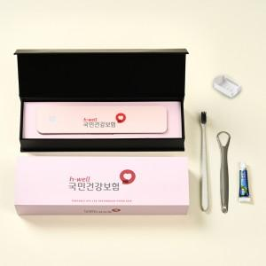

【상세/제작정보】 | <p><span style="font-size: 14pt;">※ 상품의 제작사양에 따라 가격이 다를 수 있으니 실 견적은 꼭 문의 바랍니다</span></p><p><span style="font-size: 14pt;">※ 100개 이상&nbsp;</span><span style="font-size: 18.6667px;">슬리브 컬러인쇄 무료+간지 컬러인쇄 무료</span>&nbsp;</p><p><span style="font-size: 18.6667px;">&nbsp; &nbsp;(100개 미만 희망시 별도 문의 바랍니다)</span>&nbsp;</p><p><span style="font-size: 18.6667px;">※ 컬러인쇄-칫솔살균기 / 레이저-칫솔 or 혀클리너</span></p>

【인쇄/포장옵션】 | 레이저, DTF컬러인쇄 / 포장지포장

【공급단가】 | 수량 | 100~ | 200~ | 300~ | 500~ | 1,000~
*VAT별도 | 단가 | 17,500원 | 17,200원 | 16,800원 | 16,500원 | 16,200원

【상품 URL】 | https://www.synergygift.co.kr:443/src/goods_detail.php?gdno=44869

